Informações
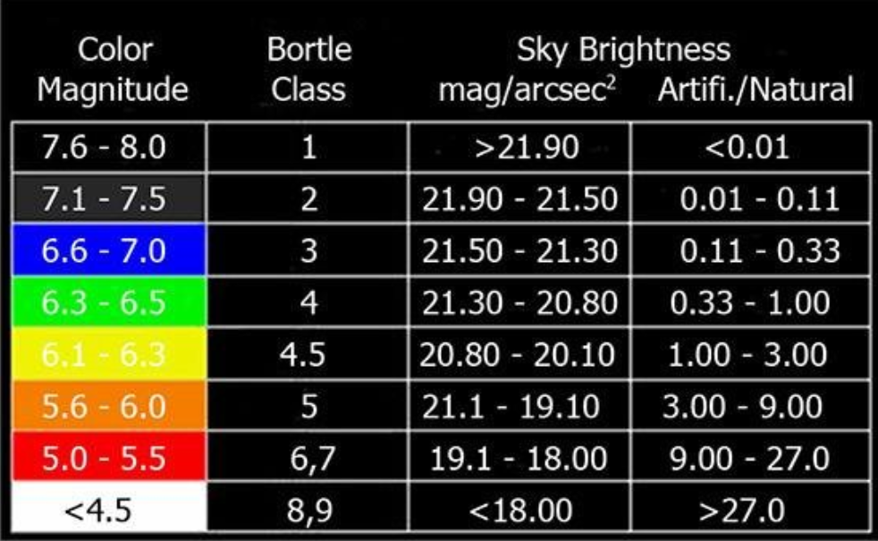
Cerrado Sky Survey

 | Importante As medições foram todas realizadas utilizando Unihedron SQM-L A unidade de medida está em mag/arcsec² As medidas nas direções Norte, Sul, Leste e Oeste foram feitas à 45 graus de elevação Para comparar sites, utilize sempre as medições do Zênite As medições em direções diferentes visam o entendimento da evolução da poluição luminosa local de cada site A primeira medição do Unihedron é sempre descatada São feitas sempre 4 medições, rotacionando verticalmente o Unihedron a cada 90 graus até completar uma volta completa As medições são feitas sempre na ausência de Lua, nuvens e sempre por volta da meia noite

 | Valores de referência

O objetivo desse trabalho é trazer informação sobre os melhores sites para a prática da astronomia amadora e trazer dados sobre a evolução da poluição luminosa no céu do cerrado. O aumento da poluição luminosa deve ter seu combate conscientizado pois afeta a vida e todo o ecosistema da região. As melhores práticas sobre a iluminação artificial nas cidades deve ser compartilhada, políticas públicas e investimentos precisam ser realizados para reduzir o impacto do avanço da poluição luminosa principalmente em regiões próximas a reservas ambientais.

P1
DATA | SQM Norte |  |  |  | Média | Erro | SQM Sul |  |  |  | Média | Erro | SQM Oeste |  |  |  | Média | Erro | SQM Leste |  |  |  | Média | Erro | Zênite |  |  |  | Média | Erro | Temperatura C | Informações do site Latitude:-13.793725 Longitude:-47.39836 Bortle:3/4 Evolução da PL: Taxa de evolução: Dark Sky Park tier designation: Silver
22/04/2023-22:45:00 | 21.09 | 21.12 | 20.92 | 20.77 | 20.975 | 0.16 | 21.02 | 21.11 | 20.98 | 20.83 | 20.985 | 0.10111874208 | 20.91 | 20.85 | 20.89 | 20.82 | 20.8675 | 0.034910600109 | 21.24 | 21.21 | 21.13 | 21.15 | 21.1825 | 0.044370598373 | 21.34 | 21.3 | 21.27 | 21.3 | 21.3025 | 0.024874685928 | 23
2024
2025
2026
2027
2028
2029
SQM Norte
 | Norte
22/04/2023-22:45:00 | 20.975
2024
2025
2026
2027
2028
2029
2030
SQM Sul
 | Sul
22/04/2023-22:45:00 | 20.985
2024
2025
2026
2027
2028
2029
2030
SQM Oeste
 | Oeste
22/04/2023-22:45:00 | 20.8675
2024
2025
2026
2027
2028
2029
2030
SQM Leste
 | Leste
22/04/2023-22:45:00 | 21.1825
2024
2025
2026
2027
2028
2029
2030
SQM Zênite
 | Zênite
22/04/2023-22:45:00 | 21.3025
2024
2025
2026
2027
2028
2029
2030
2030

P2
DATA | SQM Norte |  |  |  | Média | Erro | SQM Sul |  |  |  | Média | Erro | SQM Oeste |  |  |  | Média | Erro | SQM Leste |  |  |  | Média | Erro | Zênite |  |  |  | Média | Erro | Temperatura C | Informações do site Latitude:-15.8113 Longitude:-48.8861 Bortle:4 Evolução da PL: Taxa de evolução: Dark Sky Park tier designation: Silver
19/05/2023-22:30:00 | 21.31 | 21.25 | 21.2 | 21.26 | 21.255 | 0.025 | 20.73 | 20.89 | 20.69 | 20.69 | 20.75 | 0.082462112512 | 21.14 | 20.91 | 21.04 | 20.8 | 20.9725 | 0.12871965662 | 21.14 | 20.92 | 21.06 | 20.9 | 21.005 | 0.099373034572 | 21.16 | 21.22 | 21.23 | 21.26 | 21.2175 | 0.036314597616 | 14
2024
2025
2026
2027
2028
2029
SQM Norte
 | Norte
19/05/2023-22:30:00 | 21.255
2024
2025
2026
2027
2028
2029
2030
SQM Sul
 | Sul
19/05/2023-22:30:00 | 20.75
2024
2025
2026
2027
2028
2029
2030
SQM Oeste
 | Oeste
19/05/2023-22:30:00 | 20.9725
2024
2025
2026
2027
2028
2029
2030
SQM Leste
 | Leste
19/05/2023-22:30:00 | 21.005
2024
2025
2026
2027
2028
2029
2030
SQM Zênite
 |  | Zênite
19/05/2023-22:30:00 | 0 | 21.2175
2024
2025
2026
2027
2028
2029
2030
2030

P3
DATA | SQM Norte |  |  |  | Média | Erro | SQM Sul |  |  |  | Média | Erro | SQM Oeste |  |  |  | Média | Erro | SQM Leste |  |  |  | Média | Erro | Zênite |  |  |  | Média | Erro | Temperatura C | Informações do site Latitude:-16.1683 Longitude:-48.3861 Bortle:4.5 Evolução da PL: Taxa de evolução: Dark Sky Park tier designation: Bronze
28/05/2023-00:41:00 | 20.61 | 20.47 | 20.53 | 20.51 | 20.53 | 0.05 | 20.47 | 20.47 | 20.53 | 20.51 | 20.495 | 0.025980762114 | 20.61 | 20.62 | 20.54 | 20.6 | 20.5925 | 0.031124748995 | 20.52 | 20.47 | 20.49 | 20.52 | 20.5 | 0.021213203436 | 20.75 | 20.73 | 20.75 | 20.75 | 20.745 | 0.0086602540378 | 18
2024
2025
2026
2027
2028
2029
SQM Norte
 | Norte
28/05/2023-00:41:00 | 20.53
2024
2025
2026
2027
2028
2029
2030
SQM Sul
 | Sul
28/05/2023-00:41:00 | 20.495
2024
2025
2026
2027
2028
2029
2030
SQM Oeste
 | Oeste
28/05/2023-00:41:00 | 20.5925
2024
2025
2026
2027
2028
2029
2030
SQM Leste
 | Leste
28/05/2023-00:41:00 | 20.5
2024
2025
2026
2027
2028
2029
2030
SQM Zênite
 |  | Zênite
28/05/2023-00:41:00 | 0 | 20.745
2024
2025
2026
2027
2028
2029
2030
2030

P4
DATA | SQM Norte |  |  |  | Média | Erro | SQM Sul |  |  |  | Média | Erro | SQM Oeste |  |  |  | Média | Erro | SQM Leste |  |  |  | Média | Erro | Zênite |  |  |  | Média | Erro | Temperatura C | Informações do site Latitude:-14.174 Longitude:-47.641 Bortle:2 Evolução da PL: Taxa de evolução: Dark Sky Park tier designation: Silver
15/07/2023-03:00:00 | 21.55 | 21.6 | 21.55 | 21.58 | 21.57 | 0.015 | 21.64 | 21.6 | 21.64 | 21.64 | 21.63 | 0.017320508076 | 21.27 | 21.27 | 21.27 | 21.27 | 21.27 | 0 | 21.6 | 21.63 | 21.6 | 21.6 | 21.6075 | 0.012990381057 | 21.63 | 21.62 | 21.59 | 21.63 | 21.6175 | 0.016393596311 | 18
2024
2025
2026
2027
2028
2029
SQM Norte
 | Norte
15/07/2023-03:00:00 | 21.57
2024
2025
2026
2027
2028
2029
2030
SQM Norte
 | Norte
15/07/2023-03:00:00 | 21.57
2024
2025
2026
2027
2028
2029
2030
SQM Sul
 | Sul
15/07/2023-03:00:00 | 21.63
2024
2025
2026
2027
2028
2029
2030
SQM Sul
 | Sul
28/05/2023-00:41:00 | 21.63
2024
2025
2026
2027
2028
2029
2030
SQM Oeste
 | Oeste
15/07/2023-03:00:00 | 21.27
2024
2025
2026
2027
2028
2029
2030
SQM Oeste
 | Oeste
15/07/2023-03:00:00 | 21.27
2024
2025
2026
2027
2028
2029
2030
SQM Leste
 | Leste
15/07/2023-03:00:00 | 21.6075
2024
2025
2026
2027
2028
2029
2030
SQM Leste
 | Leste
15/07/2023-03:00:00 | 21.6075
2024
2025
2026
2027
2028
2029
2030
SQM Zênite
 |  | Zênite
15/07/2023-03:00:00 | 0 | 21.6175
2024
2025
2026
2027
2028
2029
2030
SQM Zênite
 |  | Zênite
15/07/2023-03:00:00 | 0 | 21.6175
2024
2025
2026
2027
2028
2029
2030
2030

